state
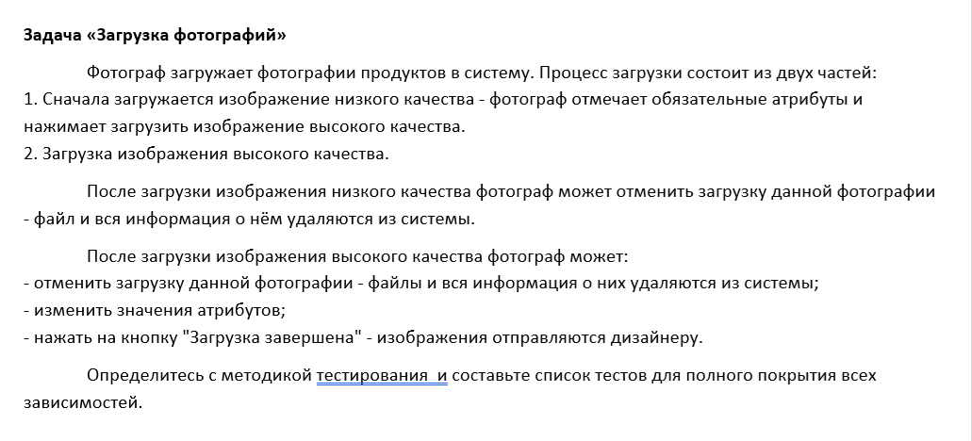
state-transition

Фото загружено плохом качестве
Фото загружено в хорошем качестве
Изображение отправлено дизайнеру
Фото загружается
Установка атрибутов и клик по загрузить
Изменение значения атрибутов
Клик по кнопке “Загрузка завершена”
Клик по кнопке “Отменить”
Файл и вся инф удаляется из с-мы
Клик по кнопке “Отменить”
4
Фото загружено плохом качестве
Фото загружено в хорошем качестве
Изображение отправлено дизайнеру
Фото загружается
Установка атрибутов и клик по загрузить
Изменение значения атрибутов
Клик по кнопке “Загрузка завершена”
Клик по кнопке “Отменить”
Файл и вся инф удаляется из с-мы
Клик по кнопке “Отменить”
5

Фото загружено плохом качестве
Фото загружено в хорошем качестве
Изображение отправлено дизайнеру
Фото загружается
Установка атрибутов и клик по загрузить
Изменение значения атрибутов
Клик по кнопке “Загрузка завершена”
Клик по кнопке “Отменить”
Файл и вся инф удаляется из с-мы
Клик по кнопке “Отменить”
1
Фото загружено плохом качестве
Фото загружено в хорошем качестве
Изображение отправлено дизайнеру
Фото загружается
Установка атрибутов и клик по загрузить
Изменение значения атрибутов
Клик по кнопке “Загрузка завершена”
Клик по кнопке “Отменить”
Файл и вся инф удаляется из с-мы
Клик по кнопке “Отменить”
2
Фото загружено плохом качестве
Фото загружено в хорошем качестве
Изображение отправлено дизайнеру
Фото загружается
Установка атрибутов и клик по загрузить
Изменение значения атрибутов
Клик по кнопке “Загрузка завершена”
Клик по кнопке “Отменить”
Файл и вся инф удаляется из с-мы
Клик по кнопке “Отменить”
3

